操作とルール
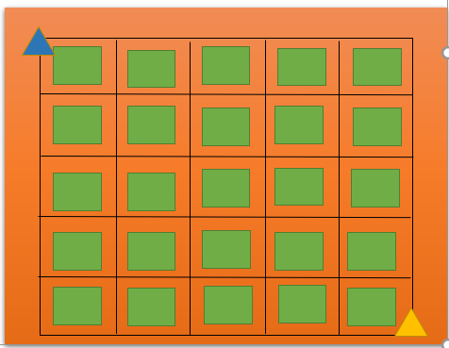
①

③
④
⑤
 | ① |  | プレイヤー1
 | ② |  | プレイヤー2
 | ③ |  | はずれ
 | ④ |  | P1の目的地
 | ⑤ |  | P2の目的地
 | ⑥ | 黒線 | 道

⑥
②

ゲームの基本情報
・たくさんの□の中から自分の陣地■をライバルより早く囲んでお宝をとれ
・アイテムを使うと目的地までのルートを教えてくれる!
※ただし、アイテムには、デメリットがある。
・二人が移動し終わったら、1ターンが終了する

リザルト画面
リザルト画面
 |  |  |  | 素材
 |  |  |  | ・背景の画像（640×480）
 |  |  |  | ・選択したときのサウンド

～～～の勝ち

続ける
終わる

 |  | 勝利プレイヤーを表示する

 | リセットしてゲーム画面へ |  | タイトル画面へ

オプション画面
オプション画面
 |  |  | 素材
 |  |  | ・背景の画像（640×480）
操作キーを見る
 |  |  | ・選択したときのサウンド
 |  |  | ・キーボードまたはコントロ
 |  |  | ーラの画像(ガイドあり)

音量
１００

戻る

タイトル画面へ移動 |  | 0~100まで調節可能

 | ガイド付きの画像を表示

アイテム
アイテム

プログラム |  |  |  | その他
①金属探知機 近くに自陣があるかがわかる：近くにあった場合は２ターン線が引けなくなる（移動は可能） |  |  |  | サウンドを用意する
②方位磁針 自陣までを今いる位置から直接指し示してくれる：使うと２ターン線が引けなくなる（移動は可能） |  |  |  | 1枚の画像でRotaGraphを使う
③磁石 使用後に目的地から離れてる方向に動いていたら戻される：一回の移動で一回のみ使える |  |  |  | Playerを引っ張るような感じで
④ろうそく 使用すると様々なイベントが起こる：デバフあり |  |  |  | 消灯と点灯の2種類

①
②
③
④
 |  | イメージ | ※細かいところはβ版
グラフィック | サイズ
①金属探知機 | 16×16
②方位磁針 | 16×16
③磁石 | 16×16
④ろうそく | 16×16

ゲーム構成
ゲームの基本的な流れ

タイトル画面

ゲームタイトル
 |  |  |  |  |  | ゲームを終了してタイトルへ

スタート
オプション
終わる
 |  |  | ゲームの終了

設定画面
 |  |  |  | 調整可能
操作キーを見る
 |  |  |  |  | キーボードまたはコントローラーを表示する
戻る
SE
１００

ゲーム画面
ゲーム終了画面

～～～の勝ち
 |  | ゲームが終了したら

続ける
終わる
 | スコアなどをすべてリセットする

タイトル画面
タイトル画面
 |  |  | 素材
 |  |  | ・背景の画像（640×480）
 |  |  | ・選択したときのサウンド
ゲームタイトル

スタート
オプション
おわる
 |  |  |  |  | s
 |  |  |  | ゲーム終了

 |  | サウンド設定へ

 | ゲームスタート！

マップ
マップ

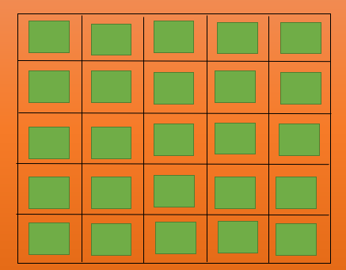
？
？
内容 |  | それぞれどこに
・マス目は５×５の計２５マスある |  | あるかわからない
・ランダムでP1とP2の目的地が決定する：※１
・目的地はなるべく、両方とも同じくらいの距離にあるように
・間違えたところを囲んだら、イベント発生 |  | ※1：それぞれのプレイヤーから同じくらいの距離に設定する
・うまく囲めばリザルトの画面に行き、勝利プレイヤーに紙吹
雪のエフェクト

 | グラフィック
 | ・建物とか倉庫などのお宝が隠されていそうなところ ( 64×32 ) 25種類
 | ・道のグラフィック（16×16くらい）

